Long_Term_Avg
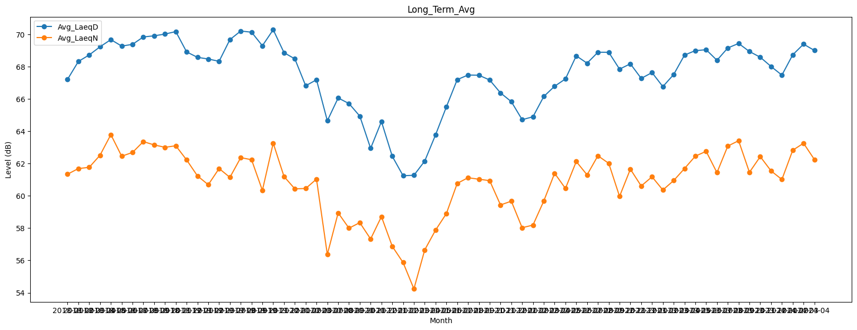
Date | Avg_LaeqD | Avg_LaeqN
2018-01 | 67.209410692 | 61.337328343
2018-02 | 68.314742748 | 61.686626637
2018-03 | 68.716639991 | 61.760904154
2018-04 | 69.22262917 | 62.511066933
2018-05 | 69.665861896 | 63.787793326
2018-06 | 69.264408203 | 62.448943683
2018-07 | 69.372795328 | 62.683783267
2018-08 | 69.831476423 | 63.353879321
2018-09 | 69.900146176 | 63.148751046
2018-10 | 70.008562492 | 63.001723112
2018-11 | 70.163527673 | 63.096134748
2018-12 | 68.9049094 | 62.220683902
2019-01 | 68.570232834 | 61.233370624
2019-02 | 68.4652011 | 60.685325601
2019-03 | 68.323837038 | 61.68795881
2019-07 | 69.667348581 | 61.140459156
2019-08 | 70.197662787 | 62.362463424
2019-09 | 70.124079957 | 62.233995599
2019-10 | 69.28627715 | 60.33337205
2019-11 | 70.277358241 | 63.260755496
2019-12 | 68.857525515 | 61.191930285
2020-01 | 68.47392184 | 60.429956231
2020-02 | 66.811893998 | 60.452160779
2020-03 | 67.178980916 | 61.034192479
2020-07 | 64.643607618 | 56.368564767
2020-08 | 66.055178448 | 58.944020787
2020-09 | 65.709264152 | 57.995816246
2020-10 | 64.933316708 | 58.339072152
2020-11 | 62.937152296 | 57.326825769
2020-12 | 64.595858668 | 58.712204606
2021-01 | 62.446343809 | 56.873499036
2021-02 | 61.241999574 | 55.869504479
2021-03 | 61.268361644 | 54.240140731
2021-04 | 62.150880083 | 56.651702193
2021-05 | 63.772919718 | 57.875539718
2021-06 | 65.504789938 | 58.900310508
2021-07 | 67.188211594 | 60.766266571
2021-08 | 67.475097129 | 61.119466506
2021-09 | 67.462357776 | 61.025054249
2021-10 | 67.166493852 | 60.939010524
2021-11 | 66.368751983 | 59.43394041
2021-12 | 65.826579928 | 59.666601976
2022-01 | 64.711365838 | 58.024568153
2022-02 | 64.890135338 | 58.187316326
2022-03 | 66.146904453 | 59.679413141
2022-04 | 66.779888923 | 61.394503342
2022-05 | 67.232661544 | 60.455565157
2022-06 | 68.663154267 | 62.121239251
2022-07 | 68.206117418 | 61.295377685
2022-08 | 68.884212931 | 62.478278665
2022-09 | 68.881388833 | 62.008947048
2022-10 | 67.839982194 | 59.964396637
2022-11 | 68.168220027 | 61.649821755
2022-12 | 67.266372027 | 60.607623086
2023-01 | 67.625016425 | 61.17630085
2023-02 | 66.757519803 | 60.36046786
2023-03 | 67.505525221 | 60.943633664
2023-04 | 68.708411152 | 61.685252946
2023-05 | 68.984510529 | 62.454706942
2023-06 | 69.040530189 | 62.75120729
2023-07 | 68.387843448 | 61.434160071
2023-08 | 69.149136717 | 63.077516172
2023-09 | 69.429574588 | 63.409008353
2023-10 | 68.929141118 | 61.454051712
2023-11 | 68.576541157 | 62.425385283
2023-12 | 68.002467627 | 61.540881343
2024-01 | 67.468721915 | 61.008998102
2024-02 | 68.725476289 | 62.82070415
2024-03 | 69.386552053 | 63.251959247
2024-04 | 68.997763261 | 62.249491145

